PD
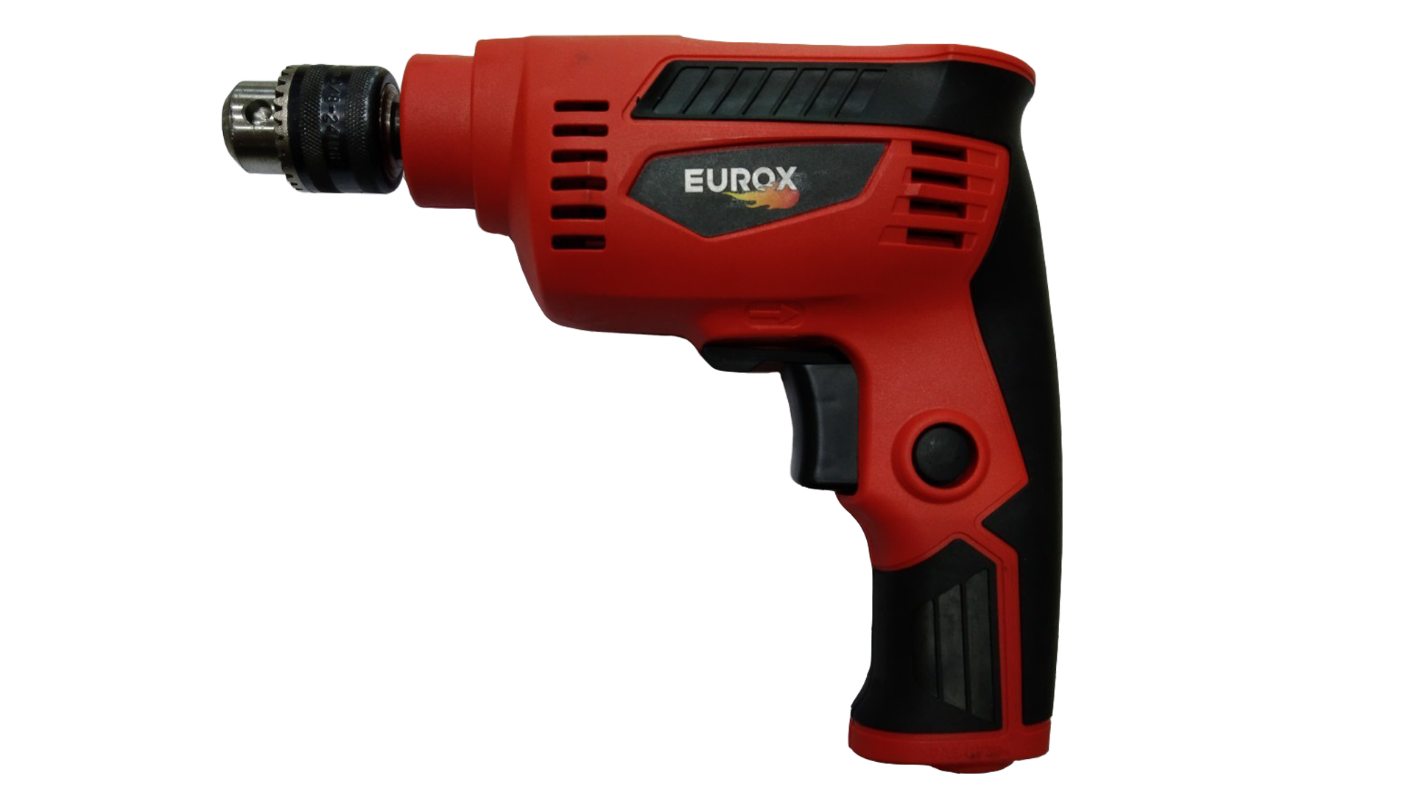
เลขที่ SKU : 05-001-111 วันที่ : 14/11/2023
1. ข้อมูลสินค้า |  |  |  | รูปสินค้า
ประเภท (กลุ่มหลัก) | เครื่องมือไฟฟ้า | ประเภท (กลุ่มรอง) | สว่าน
ชื่อภาษาไทย | สว่าน 2 หุน EUROX 653 (T Series) | ชื่อภาษาอังกฤษ
รหัสสินค้า | 05-001-111 | Barcode | 8859007711158
สถานะสินค้า | D22 | รหัสทีมขาย
รุ่น (Model) |  | ยี่ห้อ | EUROX
สีตัวสินค้า | แดง - ดำ | สีของบรรจุภัณฑ์ | แดง
ทำจากวัสดุ | พลาสติก - เหล็ก | ประเทศผู้ผลิต | PRC

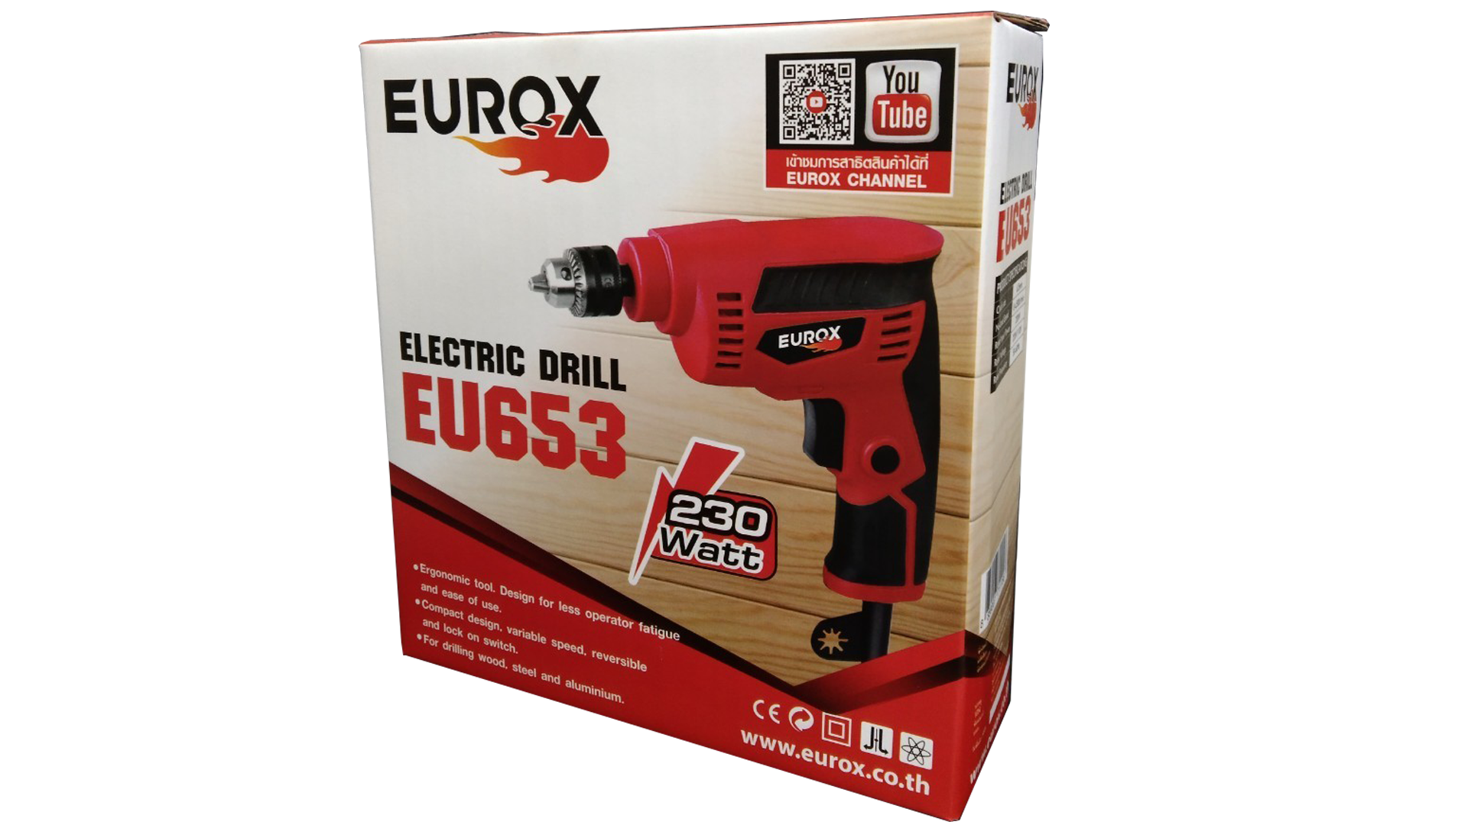
2. คุณสมบัติ
กำลังไฟฟ้า | 230W | แรงดันไฟฟ้า | 220V ̴50-60Hz | รูปบรรจุภัณฑ์
เจาะ เหล็ก | 6.5 มม.(1/4") | เจาะ ไม้ | 9 มม.(11/32")
ความเร็วรอบ | 0-4,500 รอบ/นาที | สายไฟยาว | 2 เมตร
ฉนวน | 2 ชั้น | ปรับหมุน | ซ้าย - ขวา

3. รายละเอียดบรรจุภัณฑ์
ขนาดสินค้า (ซม.) | 19.8x6x18 (ไม่รวมบรรจุภัณฑ์) | น้ำหนักสินค้า (กก.) | 1.05 (ไม่รวมบรรจุภัณฑ์)
ขนาดกล่อง 1 (ซม.) | 20.3x6.5x21 | ขนาดบรรจุ (กล่อง) | 1 PCS
ขนาดกล่อง 2 (ซม.)
 |  | น้ำหนักรวมสินค้า (กก.) | 1.147
บาร์โค้ดกล่อง | 8859007711158 | ขนาดลัง (ซม.) | 24x37.5x50 | อุปกรณ์ภายในกล่อง
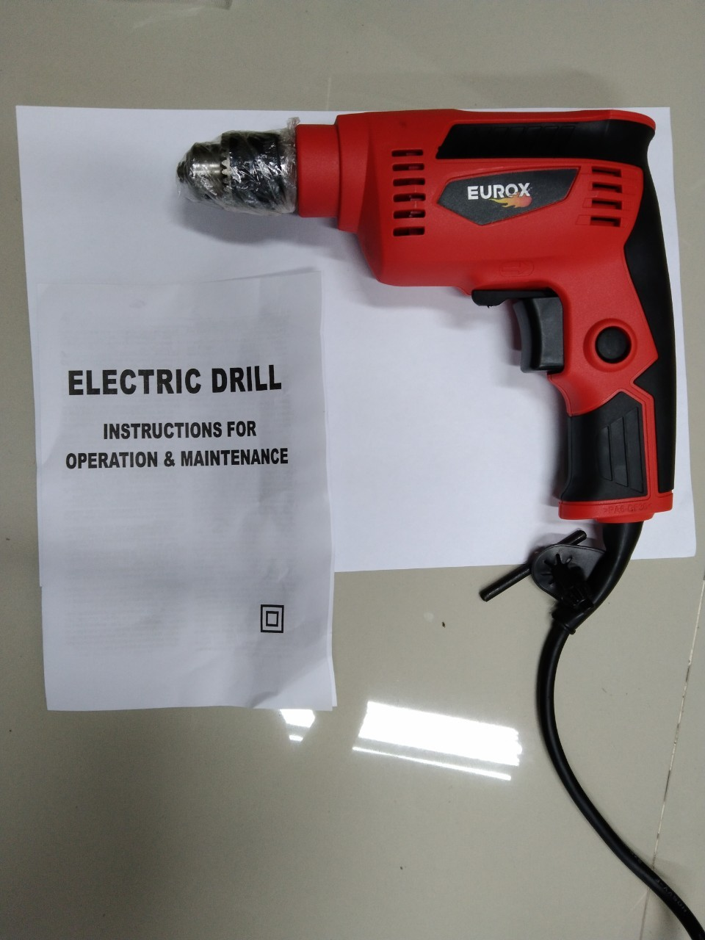
ขนาดบรรจุ (ลัง) | 10 | น้ำหนักลังรวมสินค้า (กก.)

4. อุปกรณ์ภายในกล่อง
- ใบรับประกัน 3 เดือน - คู่มือการใช้งาน - สว่าน 2 หุน

5. วิธีการใช้งาน
ใช้สำหรับเจาะไม้ เจาะเหล็ก

6. จุดเด่น จุดขาย ของสินค้า
- ขนาดเล็ก กะทัดรัด น้ำหนักเบา ใช้งานง่าย - ควบคุมความเร็วง่าย ด้วยปลายนิ้ว มีปุ่ม ล็อค เพื่อให้ได้ความเร็วคงที่ ในกรณีที่ต้องการทำงานต่อเนื่อง - สามารถปรับซ้ายขวาได้ |  |  |  | รูปลังสินค้า
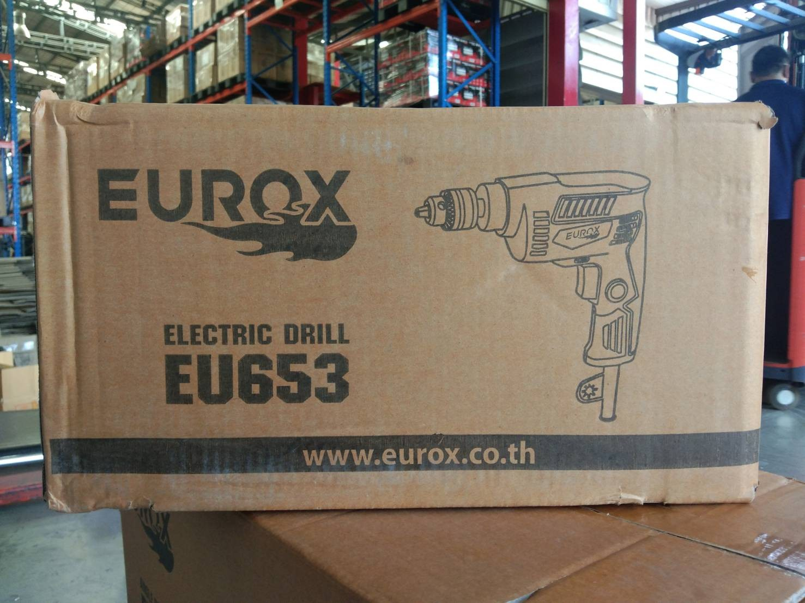
7. การรับประกัน
ระยะเวลารับประกัน (เดือน) | 3 ระบุ
ประเภทการรับประกัน | เครื่องมือไฟฟ้า
เงื่อนไขการรับประกัน | 1. บริษัทฯ จะบริการซ่อมและเปลี่ยนอะไหล่ โดยไม่คิดมูลค่าแก่สินค้าที่จัดจำหน่ายโดยบริษัทฯ ในกรณีที่ความเสียหายเกิดจากความผิดพลาดของโรงงานผู้ผลิต ภายในระยะเวลา 3 เดือน นับจากวันที่ซื้อ (ทั้งนี้ดูจากใบเสร็จรับเงินของทางร้านค้าที่สั่งซื้อและใบรับประกัน) 2. การรับประกันนี้ไม่รวมการชำรุดของวัสดุสิ้นเปลือง อุปกรณ์เสริม และของแถมในชุด 3. การรับประกันจะสิ้นสุดจากการใช้ผิดประเภท เช่น ถอด ซ่อม ดัดแปลง แก้ไขเปลียนสภาพไปจากเดิมโดยบุคคลภายนอก หรือการดูแลรักษาไม่ถูกต้องตามที่ระบุไว้ในคู่มือ 4. การรับประกันนี้ไม่รวมถึงค่าขนส่ง หากต้องการให้ บริษัทฯ บริการถึงที่จะมีค่าใช้จ่าย 5. ใบรับประกันนี้ใช้ได้เฉพาะเครื่องที่มีเบอร์เครื่องตรงกันเท่านั้น ไม่สามารถโอนให้ผู้อื่นได้ หากใบรับประกันหาย บริษัทฯ ขอสงวนสิทธิ์การไม่ออกใบรับประกันใหม่ในทุกกรณี

8. ข้อมูล สคบ.
ชื่อสินค้า | สว่าน 2 หุน EUROX 653 (T Series)
ผลิตจากประเทศ | PRC
จัดจำหน่ายโดย | บริษัท คิงบางกอก อินเตอร์เทรด จำกัด |  |  | รูป Barcode
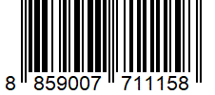
 | 541,543,545 ซอย 39/1 แขวงท่าแร้ง เขตบางเขน กรุงเทพมหานคร 10220
 | เลขประจำตัวผู้เสียภาษี: 0105545012035 สำนักงานใหญ่ | โทรศัพท์: 02-509-3850 | โทรสาร: 02-509-3856
บรรจุ | 1 ตัว/กล่อง
วิธีการใช้ | ใช้สำหรับเจาะไม้ เจาะเหล็ก
คำเตือน | ขณะใช้งานหรือเลิกใช้งาน ควรเก็บอุปกรณ์ให้พ้นมือเด็กเพื่อความปลอดภัย
ราคา | ระบุ ณ จุดขาย
วันที่ผลิต

9. ข้อควรระวัง
คำเตือน | ขณะใช้งานหรือเลิกใช้งาน ควรเก็บอุปกรณ์ให้พ้นมือเด็กเพื่อความปลอดภัย
ข้อแนะนำในการใช้งาน | ห้ามใช้งานผิดประเภท

MK

เลขที่ SKU : 05-001-111 วันที่ : 14/11/2023
1. ข้อมูลสินค้า |  |  |  |  |  | รูปสินค้าตัวจริง
ประเภท (กลุ่มหลัก) | เครื่องมือไฟฟ้า |  | ประเภท (กลุ่มรอง) | สว่าน
ชื่อภาษาไทย | สว่าน 2 หุน EUROX 653 (T Series) |  | ชื่อภาษาอังกฤษ
รหัสสินค้า | 05-001-111 |  | Barcode | 8859007711158
สถานะสินค้า | D22 |  | รหัสทีมขาย
รุ่น (Model) |  |  | ยี่ห้อ | EUROX
สีตัวสินค้า | แดง - ดำ |  | สีของบรรจุภัณฑ์ | แดง
ทำจากวัสดุ | พลาสติก - เหล็ก |  | ประเทศผู้ผลิต | PRC

2. ราคาสินค้า
ราคาตั้ง | 790.00 บาท |  |  |  |  | รูปแพ็คเกจตัวจริง
ราคาปลีก | 650.00 บาท
ราคาส่ง (SEMI) | 513.50 บาท
ราคาส่ง (S1) | 498.10 บาท | จำนวน | 10 ตัว
ราคาส่ง (S2) | 488.13 บาท | จำนวน | 20 ตัว
ราคาส่ง (S3) | 463.73 บาท | จำนวน | 30 ตัว
ราคา (ผจก) | 0.00 บาท
ราคาปลีก MT | 650.00 บาท
ราคาส่ง MT | 520.00 บาท
ต้นทุนปัจจุบัน 270.09 บาท |  |  | ต้นทุก Lot ที่ผ่านมา 290.87 บาท
 |  |  |  |  |  | รูปอุปกรณ์ภายในกล่องตัวจริง
3. โปรโมชั่น
ราคาปลีก | 650.00 บาท | จำนวน | 1 ตัว | GP | 58.45%
ราคาพิเศษ 1 | 350.000 บาท | จำนวน | 1 ตัว | GP | 22.83%
ราคาพิเศษ 2 | 0.000 บาท | จำนวน | 0 ตัว | GP | 0.00%
ระยะเวลา | 01/01/2024 ถึง 31/12/2024
เป้าต่อเดือน
MT1 | 0 ตัว | MT2 | 0 ตัว | TT2 | 490 ตัว
ONL | 12 ตัว | OUL/TT1 | 100 ตัว
สถานะใหม่ | -
หมายเหตุการจัดโปร | - |  |  |  |  | ใบโปร/ใบขาย

4. ช่องทางการขายสินค้า
ช่องทางขาย
MT1 | [ ] | MT2 | [ ] | TT2 | [ ]
OUL/TT1 | [ ] | ONL | [ ]
ช่องทางลูกค้า
MT | [ ] | SEMI | [ ] | T2-T3 | [ ]
TN | [ ] | ONL | [ ] | TV | [ ]
อื่นๆ | [ ] ระบุ

5. VDO Utility
ไม่มีข้อมูล

